Planilha1
Imagem do produto | Nome | Especificações |  | Link do Produto
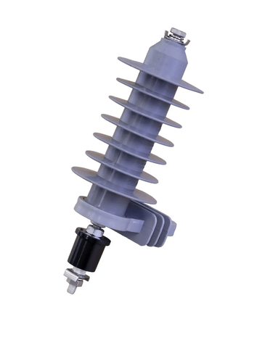 | Para-Raio Polimérico | Tipo | Polimerico | Para Raio Polimérico
 |  | Material | Oxido De Zinco
 |  | Tensão | 15 KV
 |  | Carga Ruptura Aplicação | 10 KA
 |  | Dimensões | 346x263.5x101 (Milímetro Quadrado)
 |  | Fabricante | Plenobras

 | Bucha de Passagem Interna/Externa | Tensão | 15 kv | Bucha de Passagem

 |  | Corrente | 100 A

 |  | Marca | Lebasi

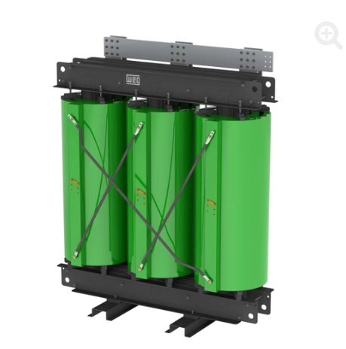 | Transformador de potência seco | Potência | 1000 KVA | Transformador
 |  | Tensão Nominal AT | 13.8 KV
 |  | Tensão Nominal BT | 0.38 KV
 |  | Frequência | 60 Hz
 |  | Fase | Trifásico
 |  | Instalação | Abrigada
 |  | Impedância | 6.0%
 |  | Norma | NBR 5356-11
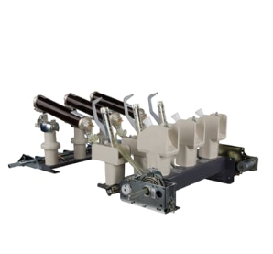 | Chave Seccionadora | Tensão | 17.5 KV | Chave Seccionadora
 |  | Corrente | 630 A
 |  | Frequência
 |  | Valor de Crista Nominal da Corrente | 82 KA
 |  | Tensão suportável de impulso atmosférico | 95/110 KV
 |  | Operação | manual
 |  | Códio do produto | 1YMX001224M3104
 |  | Fabricante | ABB
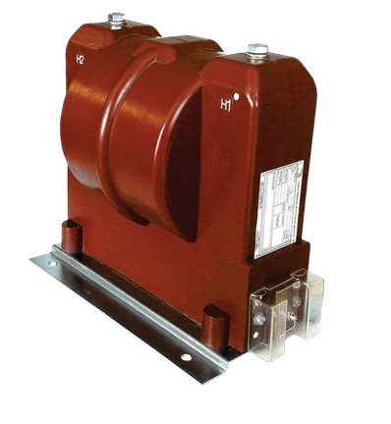 | Transformador de Potencial | Uso | Interno | Transformador de Potencial
 |  | Tensão Máxima | 15 KV
 |  | Frequência | 60 Hz
 |  | Nivel de isolamento | 95 kV
 |  | Tensão primária | 13.8 KV
 |  | Tensão Secundaria | 115/220 V
 |  | Relação nominal | 120:1
 |  | Meio dielétrico | Epoxi
 |  | Grupo de Ligação | 1
 |  | Marca | Mult Inst
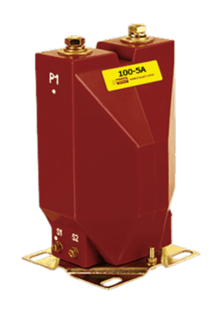 | Transformador de Corrente | Tensão | 15 kv | Transformador de Corrente
 |  | Corrente Primária | 100
 |  | Isolação | Epoxi
 |  | uso | Interno
 |  | Frequência | 60 Hz
 |  | Nivel de isolamento | 95 KV
 |  | Corrente Secundária | 5 A
 |  | Marca | Brasformer Braspel
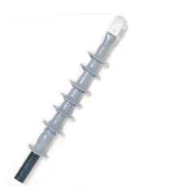 | Mufla Terminal (15KV) | Uso | Interno | Mufla Terminal
 |  | Tensão aplicada a frequência industrial sob chuva (CA) - 1 minuto | 60

 |  | Tensão impulsiva (1,2 x 50) us (10+, 10-) | 150
 |  | Descargas parciais (sensibilidade <5pC) V extinção> | 19
 |  | Ciclos térmicos 95°C sob tensão de 1,8Vo - ciclos de 8 horas | 80 ciclos
 |  | Ensaio de curto-circuito térmico | até 250°C
 |  | Marca | Prysmian
 | Disjuntor de MT | Tensão de Teste Dielétrica | 17.5 KV | Disjuntor de MT
 |  | Tensão estipulada de isolamento à frequência industrial (Ud) | 38 KV
 |  | Frequência | 60 Hz
 |  | Corrente estipulada em regime contínuo | 630 A
 |  | Corrente estipulada de corte em curto circuito | 25 KA
 |  | Duração estipulada de curto circuito | 3 s
 |  | DC time constant | 45 ms
 |  | modelo | EXE172506K1B
 |  | Marca | Schneider Electric

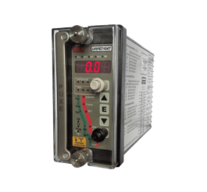 | Rele de proteção Multifunção 50/51 e 50N/51N | Tensão | 72...250 Vca / Vcc | Rele De Proteção URPE 7104T 50/51
 |  | Corrente | 5 A
 |  | Frequência | 60 Hz
 |  | Marca | Pextron
 |  | Tensão Auxiliar/Tempo | 110Vca/1.7s
 |  | Isolação das entradas | 2000 V
 |  | Modelo | URPE 7104T
 |  | Tipo | 50/51 e 50N/51N | Parâmetros e Ajustes do Rele
 |  | - | -
 |  | - | -
 |  | - | -
 |  | - | -
 |  | - | -
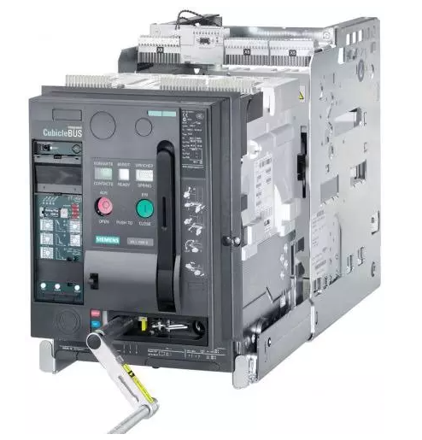 | Disjuntor de BT | Corrente Nominal | 1600 A | Disjuntor Siemens
 |  | Corrente de Curto Circuito | 55 KA
 |  | Tensão Nominal | 380 V
 |  | Número de Polos | 3
 |  | Operação | manual e/ou motorizada
 |  | Tipo de Unidade de Disparo | Eletrônica
 |  | Especificações | ACB - Air Circuit Breaker
 |  | Marca | Siemens
 |  | Fase | Trifásico
 |  | Modelo | 3WL
 |  | Capacidade de Interrupção | 100%

